Grupo IV
Cálculo de Columna Grupo IV |  |  |  |  |  |  |  |  | Solicitaciones
Resistencia Requerida |  |  |  |  |  |  |  |  | Compresión
Compresión |  | Pu | 400.00 kN | Mux | 50.00 kNm | Muy | 30.00 kNm |  | Pu | 400 | Mux | 50 | Muy | 30
 |  |  |  | Vux | 100.00 kN | Vuy | 40.00 kN |  |  |  | Vux | 100 | Vuy | 40
Tracción |  | Tu | 600.00 kN | Mux | 35.00 kNm | Muy | 20.00 kNm |  | Tracción
 |  |  |  |  |  |  |  |  | Tu | 600 | Mux | 35 | Muy | 20
Longitudes de Pandeo |  |  |  |  |  |  |  |  | Longitudes de Pandeo
Lx-x | 400.00 cm | kx | 1 | Lp x-x | 400.00 cm |  |  |  | Lx | 400 | kx | 1 | Lpx | 400
Ly-y | 400.00 cm | ky | 1 | Lp y-y | 400.00 cm |  |  |  | Ly | 400 | ky | 1 | Lpy | 400
 |  |  |  |  |  |  |  |  | Características Geométricas
Características de la Sección |  |  |  |  |  |  |  |  | Cordones |  |  | L 3 1/2 x 5/16
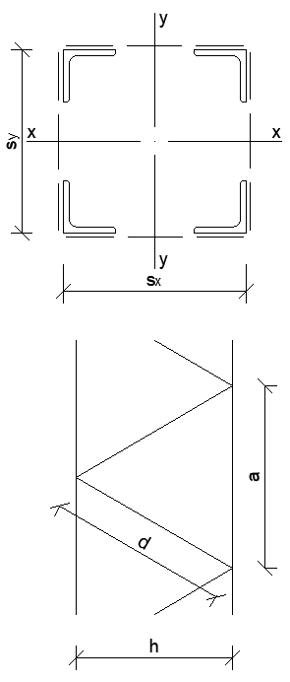
Perfil Cordones |  |  | Sección Compuesta |  |  |  |  |  | Celosía |  |  | L 1 1/2 x 1/4
L 3 1/2 x 5/16 |  |  | sx | 25.00 cm |  |  |  |  | sx | 25 | sy | 40
Ag | 13.57 cm² |  | sy | 40.00 cm |  |  |  |  | ax | 40 | ay | 40
b | 88.90 mm |  | hx | 20.06 cm |  |  |  |  | kx(celosía) | 1.3 | k=1,3 Verifica | ky(celosía) | 1.3 | k=1,3 Verifica
t | 7.90 mm |  | hy | 35.06 cm |  |  |  |  | Verificaciones
Ix = Iy | 99.66 cm⁴ |  | Ag | 54.28 cm² |  |  |  |  | Esbeltez local menor a la global en x |  |  |  |  | 0.92
rx = ry | 2.71 cm |  | Ix | 17078.93 cm⁴ |  |  |  |  | Esbeltez local menor a la global en y |  |  |  |  | 0.58
ex = ey | 2.47 cm |  | Iy | 5859.26 cm⁴ |  |  |  |  | Resistencia a compresión del cordón |  |  |  |  | 1.01
rv | 1.69 cm |  | rx | 17.74 cm |  |  |  |  | Resistencia a compresión de la celosía en x |  |  |  |  | 0.86
 |  |  | ry | 10.39 cm |  |  |  |  | Resistencia a compresión de la celosía en y |  |  |  |  | 0.39
 |  |  |  |  |  |  |  |  | Resistencia a tracción del cordón |  |  |  |  | 0.87
Perfil Diagonales |  |  | Acero F-24
L 1 1/2 x 1/4 |  |  | Fy | 235 MPa
Ag | 4.49 cm² |  | Fu | 370 MPa
b | 38.10 mm |  | E | 200000 MPa
t | 6.40 mm
rv | 0.72 cm
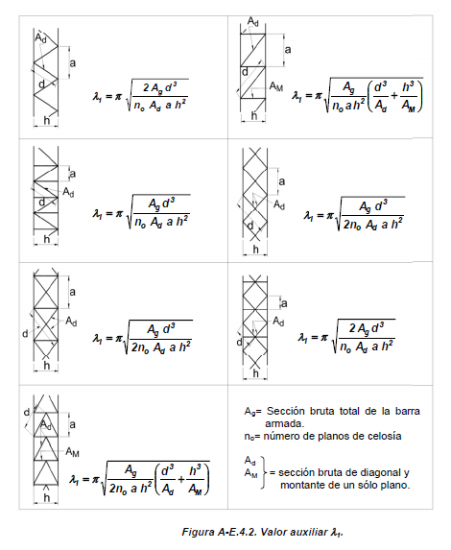
Pandeo Local |  |  |  |  |  |  |  | Art. B.5.1
Cordones |  |  |  | Diagonales
b/t | 11.25 | Caso 6 |  | b/t | 5.95 | Caso 6
λr | 13.13 |  |  | λr | 13.13
Seccion Compacta |  |  |  | Seccion Compacta

Solicitaciones Requeridas en Cordones |  |  |  |  |  |  |  | Art. A-E.4.2.1 (a)
a | 40.00 cm |  |  | a | 40.00 cm
λ0 | 22.55 |  |  | λ0 | 38.5
dy | 40.36 cm |  |  | dx | 28.33 cm
λ1 | 12.63 |  |  | λ1 | 12.98 |  |  | Fig. A-E.4.2
λm | 25.85 |  |  | λm | 40.63
λlocal | 23.67 | < λm | Verifica | λlocal | 23.67 | < λm | Verifica
Pcm | 16034.24 kN |  |  | Pcm | 6490.47 kN |  |  | Exp. A-E.4.3
e0 | 0.80 cm |  |  | e0 | 0.80 cm
Ms | 54.56 kNm |  |  | Ms | 35.38 kNm |  |  | Exp. A-E.4.2
Pu1 | 265.99 kN |  |  |  |  |  |  | Exp. A-E.4.1

Resistencia Local del Cordón a Compresión
φc | 0.85
L1 | 40 |  |  |  |  |  |  | Fig. A-E.4.3
λc1 | 0.258
Fcr | 228.54 MPa |  |  |  |  |  |  | Art. E.2.2/3
Pd1 | 263.61 kN | > | Pu1 |  | Verifica |  |  | Art. E.2.1
Verificación de la Celosía |  |  |  |  |  |  |  | Art. A-E.4.2.1 (b)
βx | 0.0081 |  |  | βx | 0.0084
Veux | 103.24 kN |  |  | Veux | 43.36 kN |  |  | Exp. A-E.4.4
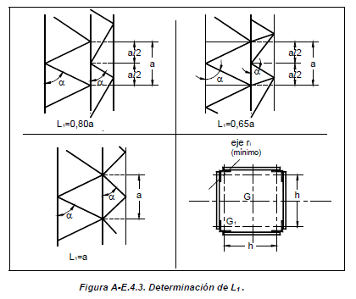
Dux | 59.42 kN |  |  | Duy | 30.62 kN

φc | 0.85 |  |  | φc | 0.85
k | 1.3 |  |  | k | 1.3 |  |  | Fig. C.2.4
λd | 72.87 |  |  | λd | 51.15
λc | 0.795 |  |  | λc | 0.558
Fcr | 180.38 MPa |  |  | Fcr | 206.29 MPa |  |  | Art. E.2.2/3
Pd1 | 68.84 kN | > Dux | Verifica | Pd1 | 78.73 kN | > Dux | Verifica | Art. E.2.1

Verificación a Tracción del Cordón |  |  |  |  |  |  |  | Art. D.1
Tu1 | 249.76 kN
φt | 0.9
Td1 | 287.01 kN | > | Tu1 |  | Verfica |  |  | Exp. D.1.1

Angulares


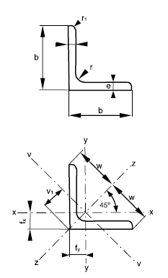
Ángulo | Lado | Espesor | Radios de acuerdo |  | Área de la sección | Masa nominal por unidad de longitud | Distancias al centro de gravedad |  |  | Momentos de inercia |  |  | Módulos resistentes |  | Radios de giro
 | b | 2 | r | r1 | S | ms | fx=fy | w | V1 | Ix=Iy | Iv | Iz | Wx=Wy | Wv | ix=iy | iz | iv
pulgadas | mm | mm | mm |  | cm² | kg/m | cm |  |  | cm4 |  |  | cm³ |  | cm
1 | 2 | 3 | 4 | 5 | 6 | 7 | 8 | 9 | 10 | 11 | 12 | 13 | 14 | 15 | 16 | 17 | 18
L 1/2 x 1/8 | 12.7 | 3.2 | 4 | 2 | 0.71 | 0.56 | 0.42 | 0.95 | 0.62 | 0.19 | 0.08 | 0.29 | 0.1 | 0.08 | 0.35 | 0.45 | 0.24 | L L 1/2 x 1/8
L 5/8 x 1/8 | 15.9 | 3.2 | 4 | 2 | 0.94 | 0.74 | 0.5 | 1.13 | 0.71 | 0.2 | 0.08 | 0.31 | 0.18 | 0.12 | 0.46 | 0.57 | 0.3 | L L 5/8 x 1/8
L 3/4 x 1/8 | 19.1 | 3.2 | 4 | 2 | 1.13 | 0.89 | 0.58 | 1.34 | 0.82 | 0.35 | 0.14 | 0.55 | 0.26 | 0.18 | 0.55 | 0.7 | 0.36 | L L 3/4 x 1/8
L 7/8 x 1/8 | 22.2 | 3.2 | 4 | 2 | 1.32 | 1.04 | 0.65 | 1.56 | 0.92 | 0.56 | 0.23 | 0.89 | 0.36 | 0.25 | 0.65 | 0.82 | 0.42 | L L 7/8 x 1/8
L 1 x 1/8 | 25.4 | 3.2 | 4 | 2 | 1.51 | 1.19 | 0.73 | 1.77 | 1.03 | 0.84 | 0.34 | 1.34 | 0.48 | 0.34 | 0.75 | 0.94 | 0.48 | L L 1 x 1/8
L 1 1/4 x 1/8 | 31.8 | 3.2 | 5 | 2.5 | 1.97 | 1.55 | 0.89 | 2.26 | 1.26 | 1.83 | 0.72 | 2.93 | 0.79 | 0.57 | 0.96 | 1.22 | 0.61 | L L 1 1/4 x 1/8
L 1 x 3/16 | 25.4 | 4.8 | 4 | 2 | 2.19 | 1.72 | 0.79 | 1.77 | 1.11 | 1.17 | 0.5 | 1.84 | 0.68 | 0.45 | 0.73 | 0.92 | 0.48 | L L 1 x 3/16
L 1 1/2 x 1/8 | 38.1 | 3.2 | 6 | 3 | 2.37 | 1.86 | 1.03 | 2.69 | 1.46 | 3.11 | 1.2 | 5.02 | 1.12 | 0.82 | 1.15 | 1.46 | 0.71 | L L 1 1/2 x 1/8
L 1 1/4 x 3/16 | 31.8 | 4.8 | 5 | 2.5 | 2.87 | 2.25 | 0.96 | 2.26 | 1.35 | 2.58 | 1.06 | 4.1 | 1.15 | 0.78 | 0.95 | 1.2 | 0.61 | L L 1 1/4 x 3/16
L 1 1/2 x 3/16 | 38.1 | 4.8 | 6 | 3 | 3.46 | 2.71 | 1.1 | 2.69 | 1.56 | 4.45 | 1.78 | 7.12 | 1.65 | 1.14 | 1.13 | 1.44 | 0.72 | L L 1 1/2 x 3/16
L 1 3/4 x 3/16 | 44.5 | 4.8 | 7 | 3.5 | 4.14 | 3.25 | 1.27 | 3.18 | 1.79 | 7.57 | 2.97 | 12.17 | 2.34 | 1.66 | 1.35 | 1.71 | 0.85 | L L 1 3/4 x 3/16
L 1 1/2 x 1/4 | 38.1 | 6.4 | 6 | 3 | 4.49 | 3.53 | 1.17 | 2.69 | 1.65 | 5.63 | 2.33 | 8.93 | 2.14 | 1.42 | 1.12 | 1.41 | 0.72 | L L 1 1/2 x 1/4
L 2 x 3/16 | 50.8 | 4.8 | 7 | 3.5 | 4.72 | 3.7 | 1.42 | 3.61 | 2 | 11.26 | 4.41 | 18.12 | 3.06 | 2.2 | 1.54 | 1.96 | 0.97 | L L 2 x 3/16
L 2 1/4 x 3/16 | 57.2 | 4.8 | 8 | 4 | 5.31 | 4.17 | 1.56 | 4.03 | 2.2 | 15.88 | 6.13 | 25.64 | 3.84 | 2.79 | 1.73 | 2.2 | 1.07 | L L 2 1/4 x 3/16
L 1 3/4 x 1/4 | 44.5 | 6.4 | 7 | 3.5 | 5.4 | 4.24 | 1.34 | 3.18 | 1.88 | 9.67 | 3.9 | 15.43 | 3.06 | 2.07 | 1.34 | 1.69 | 0.85 | L L 1 3/4 x 1/4
L 2 x 1/4 | 50.8 | 6.4 | 7 | 3.5 | 6.17 | 4.84 | 1.49 | 3.61 | 2.1 | 14.45 | 5.8 | 23.1 | 4 | 2.77 | 1.53 | 1.93 | 0.97 | L L 2 x 1/4
L 2 1/4 x 1/4 | 57.2 | 6.4 | 8 | 4 | 6.96 | 5.46 | 1.63 | 4.03 | 2.3 | 20.49 | 8.1 | 32.87 | 5.03 | 3.53 | 1.72 | 2.17 | 1.08 | L L 2 1/4 x 1/4
L 2 1/2 x 1/4 | 63.5 | 6.4 | 9 | 4.5 | 7.87 | 6.18 | 1.8 | 4.53 | 2.53 | 29.43 | 11.49 | 47.37 | 6.39 | 4.54 | 1.93 | 2.45 | 1.21 | L L 2 1/2 x 1/4
L 3 x 1/4 | 76.2 | 6.4 | 10 | 5 | 9.43 | 7.4 | 2.09 | 5.37 | 2.94 | 50.39 | 19.47 | 81.3 | 9.14 | 6.62 | 2.31 | 2.94 | 1.44 | L L 3 x 1/4
L 3 x 5/16 | 76.2 | 7.9 | 10 | 5 | 11.49 | 9.02 | 2.15 | 5.37 | 3.03 | 60.74 | 23.89 | 97.59 | 11.15 | 7.88 | 2.3 | 2.91 | 1.44 | L L 3 x 5/16
L 3 1/2 x 5/16 | 88.9 | 7.9 | 11 | 5.5 | 13.57 | 10.65 | 2.47 | 6.29 | 3.48 | 99.66 | 38.85 | 160.47 | 15.49 | 11.17 | 2.71 | 3.44 | 1.69 | L L 3 1/2 x 5/16
L 3 x 3/8 | 76.2 | 9.5 | 10 | 5 | 13.64 | 10.71 | 2.22 | 5.37 | 3.12 | 71.15 | 28.47 | 113.82 | 13.21 | 9.11 | 2.28 | 2.89 | 1.44 | L L 3 x 3/8
L 4 x 5/16 | 101.6 | 7.9 | 12 | 6 | 15.65 | 12.28 | 2.78 | 7.21 | 3.92 | 152.41 | 59 | 245.82 | 20.54 | 15.04 | 3.12 | 3.96 | 1.94 | L L 4 x 5/16
L 3 1/2 x 3/8 | 88.9 | 9.5 | 11 | 5.5 | 16.14 | 12.67 | 2.53 | 6.29 | 3.57 | 117.2 | 46.37 | 188.04 | 18.41 | 12.98 | 2.69 | 3.41 | 1.7 | L L 3 1/2 x 3/8
L 4 x 3/8 | 101.6 | 9.5 | 12 | 6 | 18.63 | 14.63 | 2.85 | 7.21 | 4.02 | 179.81 | 70.56 | 289.07 | 24.47 | 17.55 | 3.11 | 3.94 | 1.95 | L L 4 x 3/8
L 4 x 1/2 | 101.6 | 12.7 | 12 | 6 | 24.45 | 19.19 | 2.98 | 7.21 | 4.2 | 230.95 | 92.84 | 269.07 | 31.99 | 22.09 | 3.07 | 3.89 | 1.95 | L L 4 x 1/2

